Metodologia
Metodología — Evaluación de Licuación (Procedimiento Simplificado)
 | 1. Esfuerzo efectivo | 2. Corrección del SPT por esfuerzo (N1)60
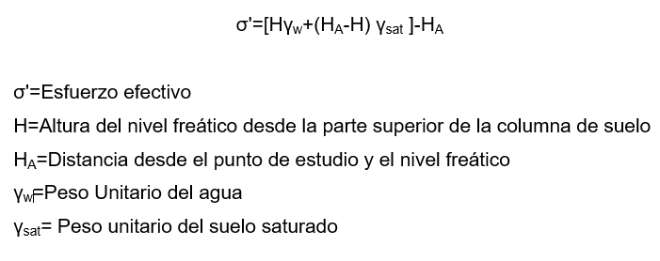
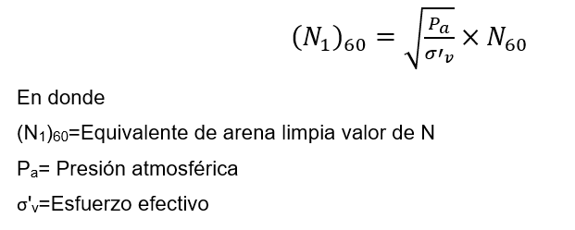

 | 3. Factor de corrección por finos (Ks) | 4. (N1)60 corregido por finos

 | 5. Resistencia cíclica CRR | 6. Razón de esfuerzo cíclico CSR7.5

 | 7. Factor de escala de magnitud (MSF) | 8. Factor de reducción de esfuerzo (rd)

 | 9. Variables
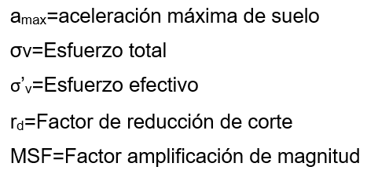

 | Criterio final: FS = CRR / CSR7.5. Si FS < 1 el estrato licua; si FS ≥ 1 no licua.
 | Referencia: Hwang, J.H., Khoshnevisan, S., Juang, C.H. & Lu, C.C. (2020). Simplified models for evaluating liquefaction resistance of soils.

